상품제안서
48절 타고르 수첩 | 상품코드: S04259

 |  |  |  |  |  |  | 02-713-8555 | www.synergygift.co.kr
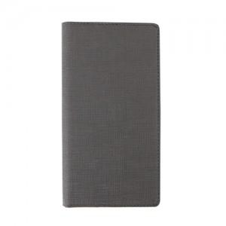 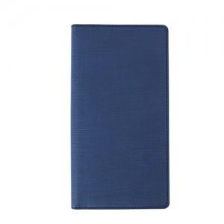

【상세/제작정보】

【인쇄/포장옵션】 | 불박 / OPP(비닐)

【공급단가】 | 수량 | 300~ | 500~ | 1,000~ | 3,000~ | 5,000~
*VAT별도 | 단가 | 4,960원 | 4,690원 | 4,440원 | 4,230원 | 4,100원

【상품 URL】 | https://www.synergygift.co.kr:443/src/goods_detail.php?gdno=9237

